List1
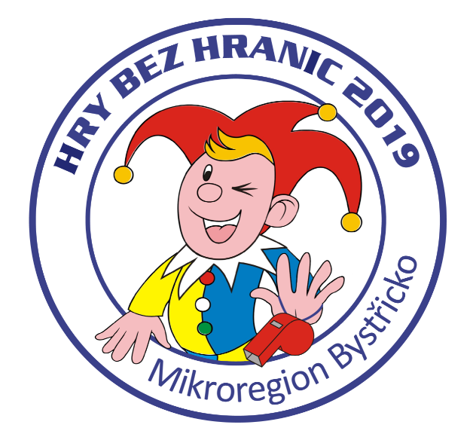
Hry bez hranic 2019
Jednotlivé položky |  | Cena 2019 | Cena 2018
Placky |  | 1,124 | 1,124
Trička a dárkové předměty |  | 24,422 | 23,864
Medaile |  | 521 | 508
Štítek na pohár |  | 0 | 0
Dar od MB - občerstvení |  | 5,000 | 5,000
jmenovky pro rozhodčí, fixy |  | 80 | 63
Hrníčky |  | 4,647 | 3,134
Dorty |  | 1,750 | 1,580
Náklady celkem |  | 37,544 | 35,273

 | Rozdíl | 2,271

